Worksheet
 |  |  |  |  | 8 (812) 565 05 34 |  |  | sales@miniworks.ru
 |  |  |  |  | Челябинск |  |  | отдел продаж
 |  |  | Адрес |  |  |  |  | Режим работы
 |  |  | Челябинск |  |  |  |  | Пн – Пт: с 8:00 до 18:00
100-100КЧВ
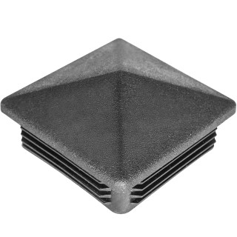 |  | 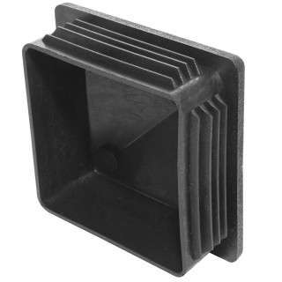 |  | 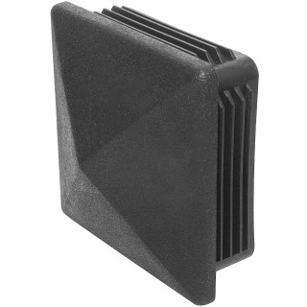 |  | 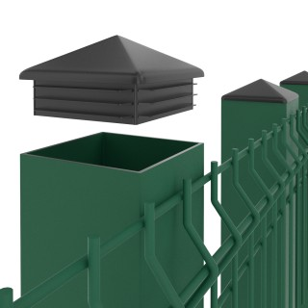 |  | 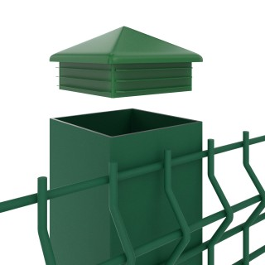 |  | 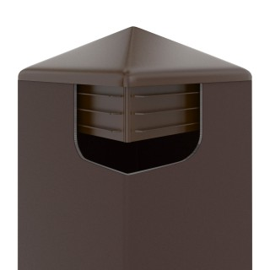
Артикул |  | Цвет |  | от 10000 | от 5000 | от 1000 | от 500 | от 100 | розница | Наличие на 13.09.2026
100-100КЧВ |  | черный |  | 26.80р. | 28.30р. | 31.20р. | 37.00р. | 42.00р. | 55.00р. | 8903
100-100КБВ |  | белый |  | 32.16р. | 33.96р. | 37.44р. | 44.40р. | 50.40р. | 66.00р. | 400
100-100КСВ |  | серый |  | 32.16р. | 33.96р. | 37.44р. | 44.40р. | 50.40р. | 66.00р. | —
 | Все цены указаны в рублях и включают в себя НДС. Все цены указаны при условии 100% предоплаты и действительны в течение 5 дней. Все цены указаны при условии самовывоза продукции со склада в г. Челябинск (для иногородних клиентов доставка до склада ТК в г. Челябинск бесплатна). Все цены указаны за стандартный цвет для каждого вида изделия (изменение цвета на любой из предлагаемой палитры +20% к стоимости, изменение цвета на любой по системе RAL +50% к стоимости). О возможных сроках поставки заказного товара, необходимо уточнять заранее

